Sheet1
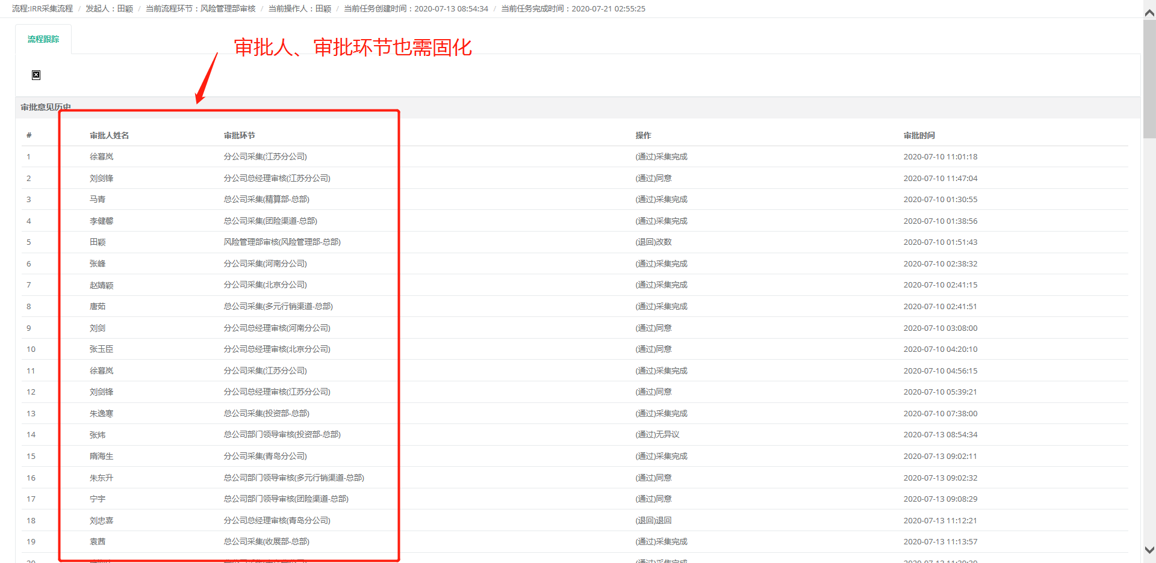
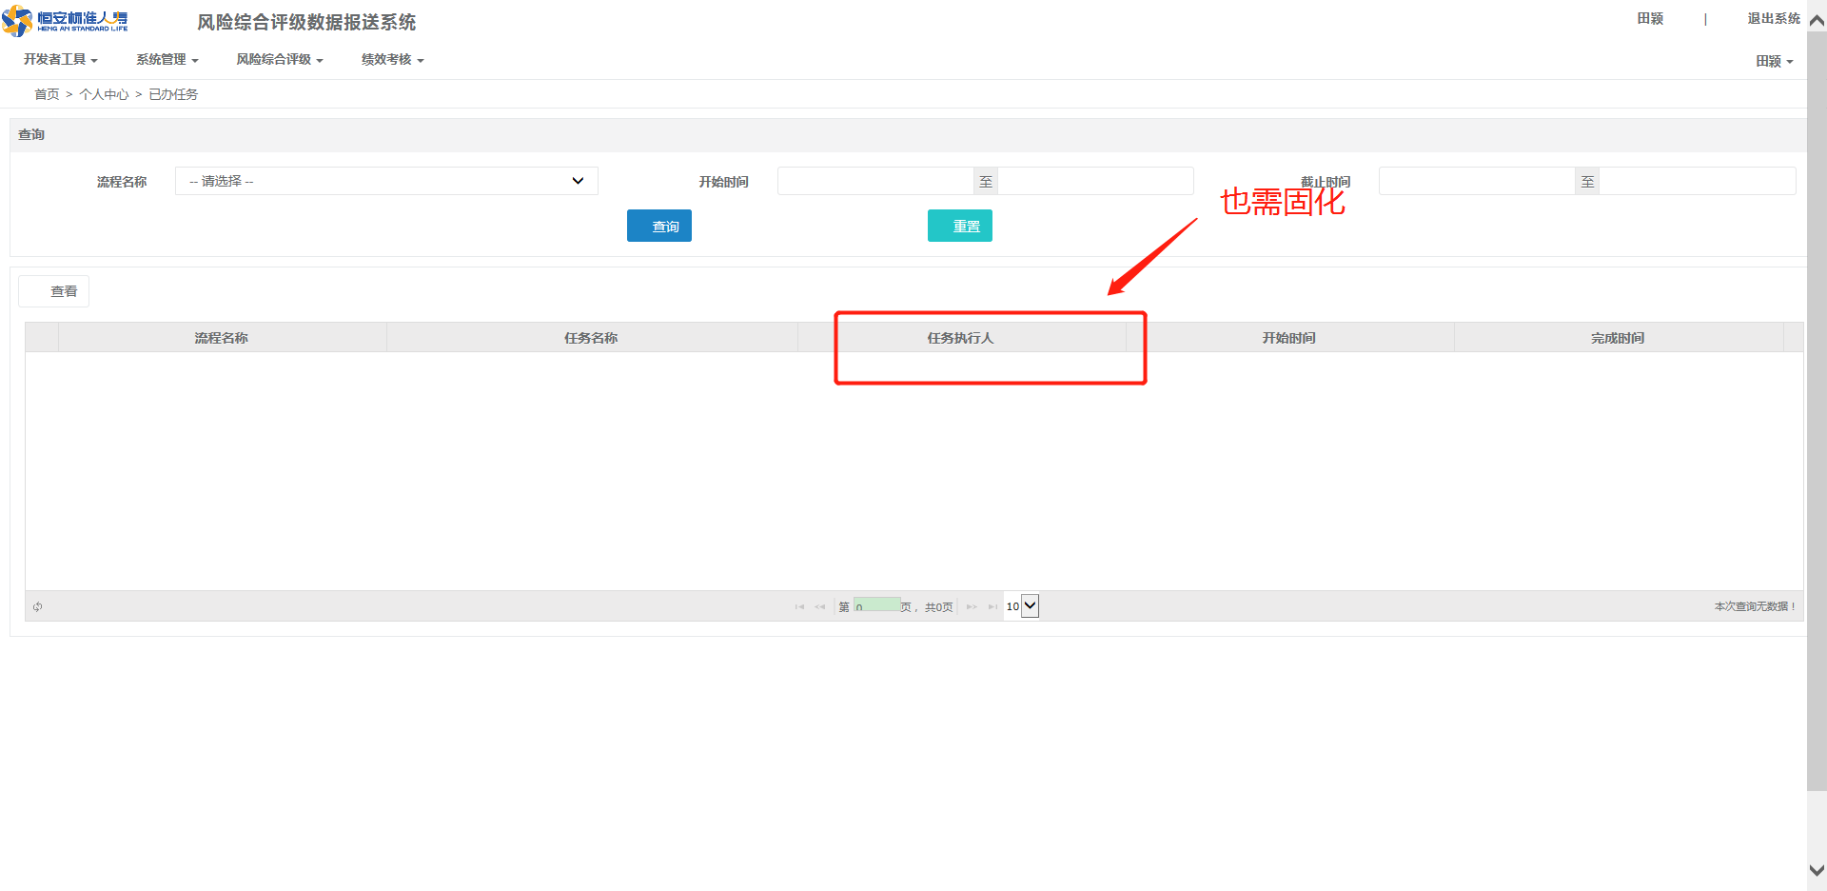
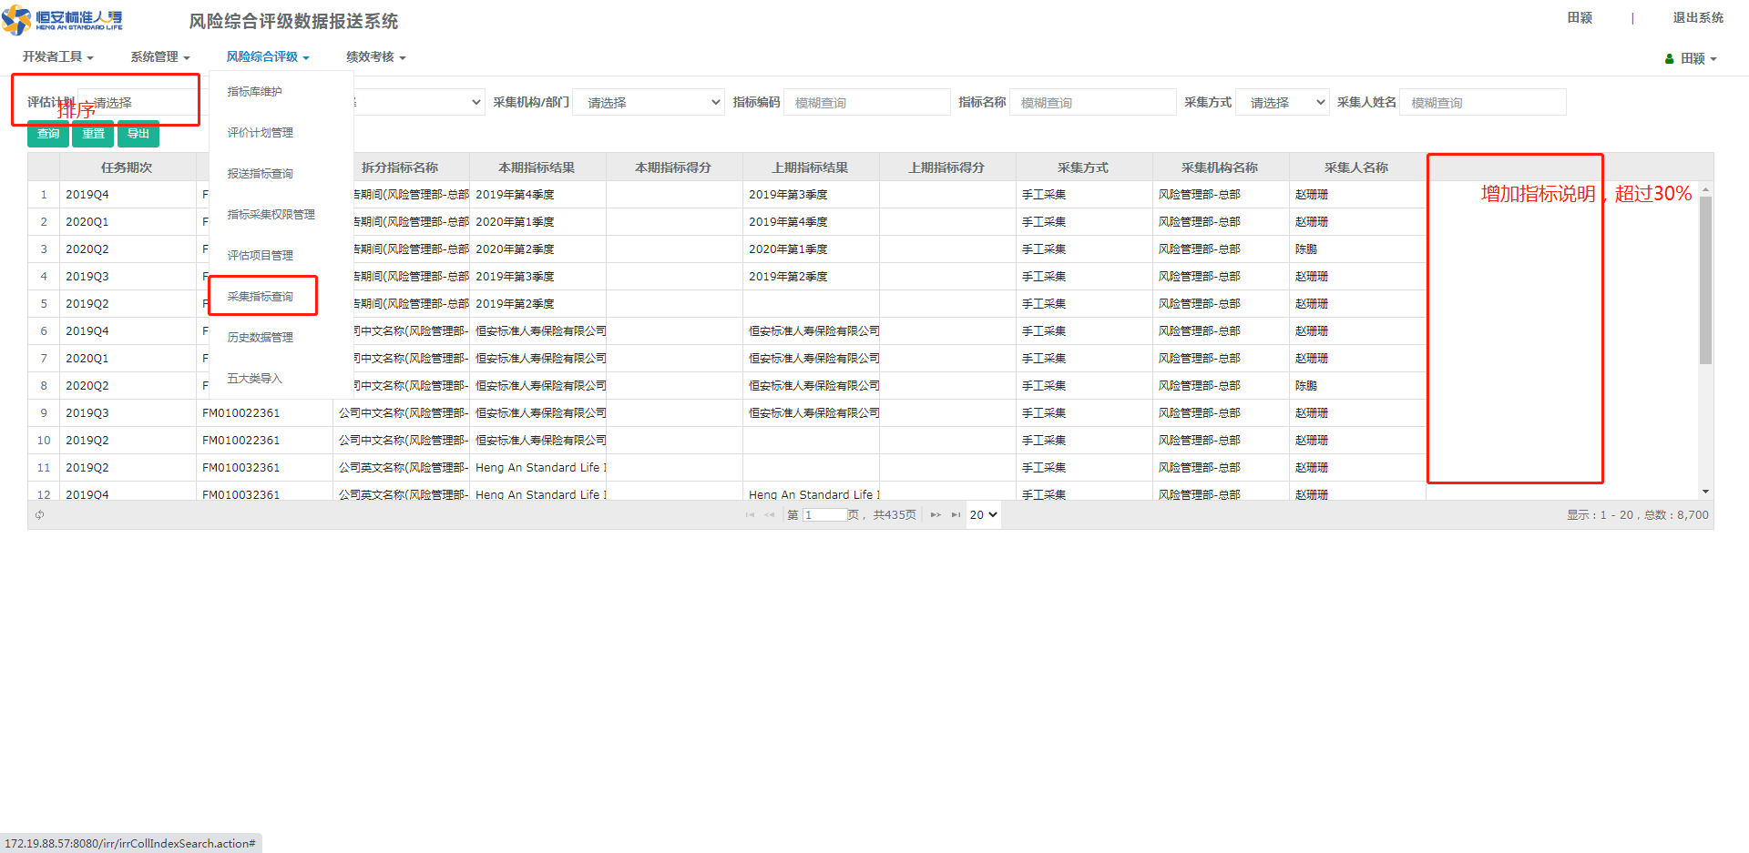
编号 | IRR系统需求 |  | 工作量（人/天）
1 | 系统界面：风险综合评级-采集指标查询 需求1：筛选器“评估计划”的可选项需要按降序排列 需求2：增加一列数据说明，在采集人保存后提交前风险部即可查看（报送流程中要求的，变动幅度超过30%的数据说明）， | 需求1：0.5人/天 需求2：0.5人/天 | 1
2 | 采集人及部门审批人提交后可查询其本人采集/审批流程的流转节点进度，其他非本人提交/审批的流程不可查看，且查看记录的两个界面需固化。 | 1、建表 0.5人/天 2、初始化往期各节点信息 2人/天 3、功能开发 1人/天 | 3.5
3 | “评价计划管理”中，每期任务采集、审批全流程记录需要固化。目前是实时状态，若员工异动或离职，会改变流程负责部门且出现负责人空缺。 此外请it和供应商协助排查，还有无其他历史数据需要固化，但目前为实时变动的。 | 1、建表 0.5人/天 2、初始化往期各节点信息 2人/天 3、功能开发 1人/天 | 3.5
4 | 实际超过30%的指标可能有几个，都需要填写。可否对于变动幅度超过30%的指标进行突出颜色提示，便于快速找到。 | 0.5 | 0.5
5 | 测试 |  | 1.5
6 | 总计 |  | 10

编号2验证
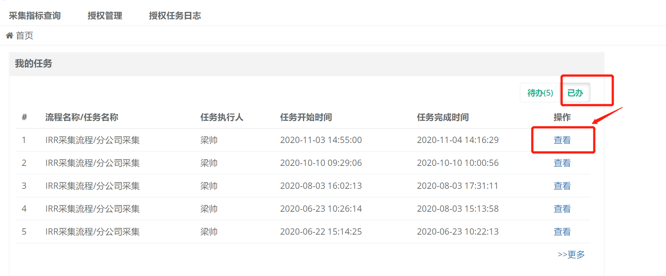
使用帐号 | DLPE0068
密码 | pass2wd@

编号4验证
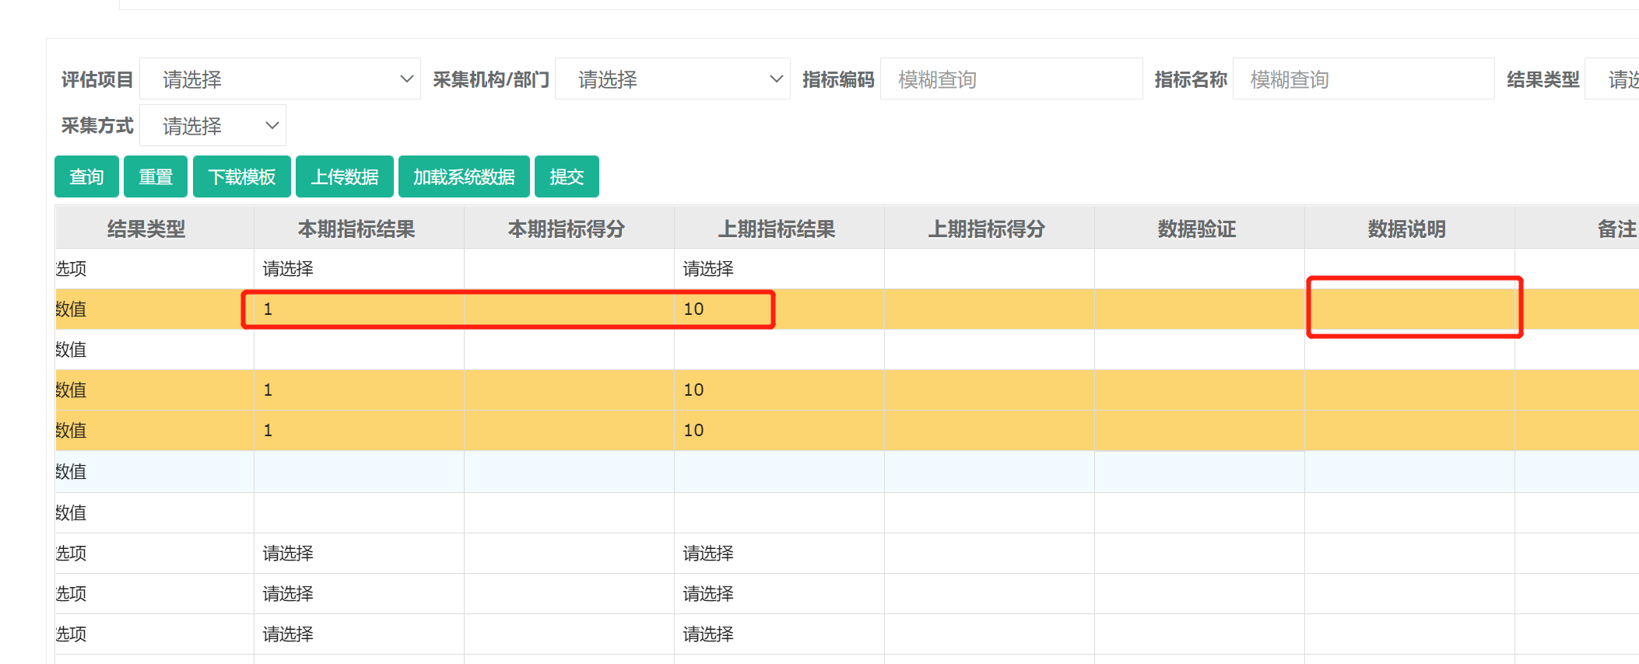
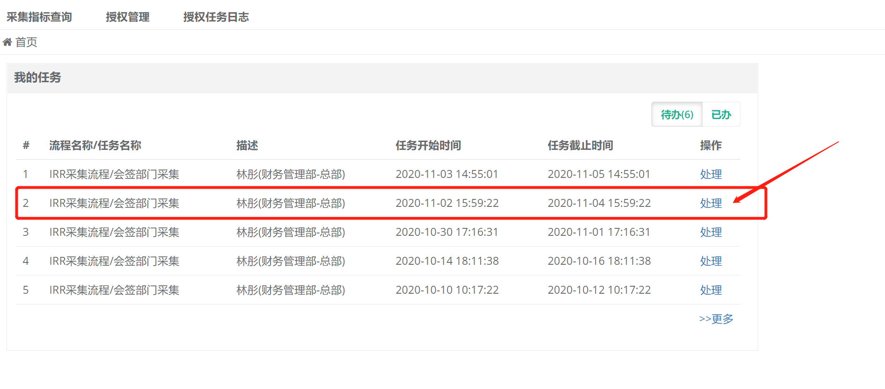
使用帐号 | PE0802
密码 | pass2wd@

